このファイルについて
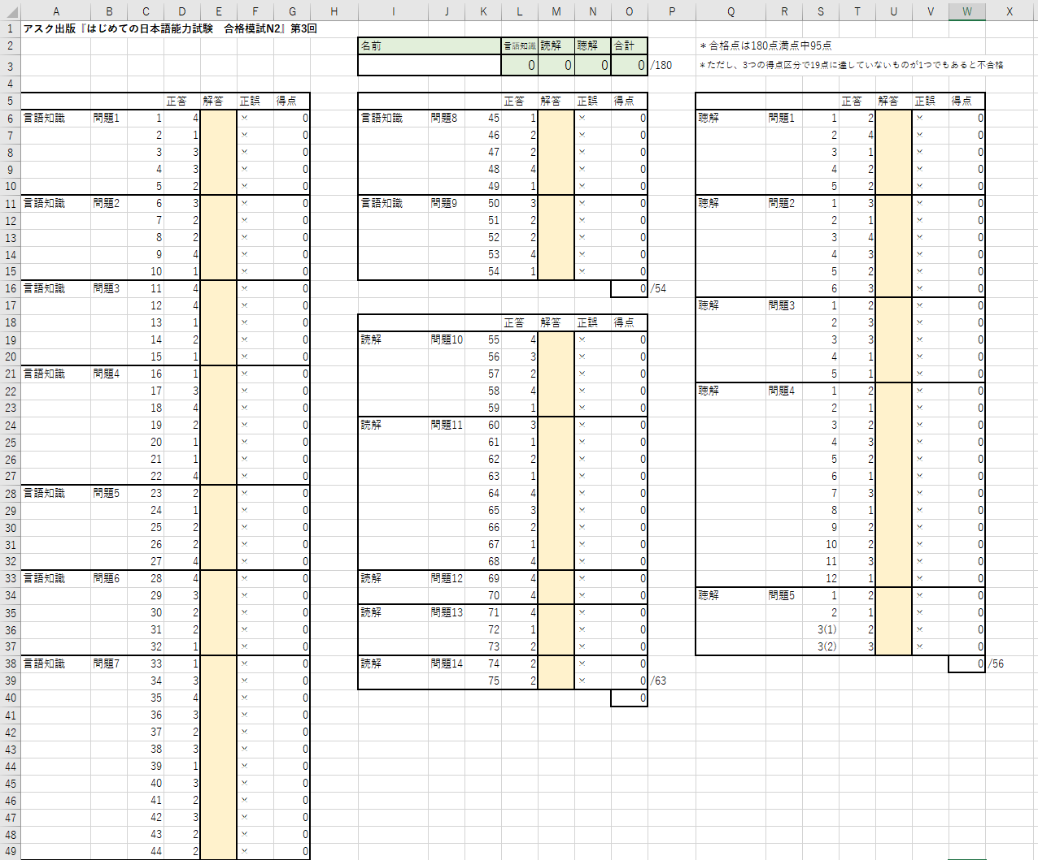
言語知識の解答を入力
↓
↓O3
使い方
① E、M、U列（ベージュの色付きのセル）に解答を入れる。
② F、N、V列に、正解なら〇、不正解なら×が表示される。
※何も入力していないときは×が表示されている。
③ 右上の緑色のセルに得点が表示される。
各科目が19点未満、合計が90点未満だと赤字になる。
←言語知識素点

↑
読解の解答を入力
←読解素点
↑
聴解の解答を入力
←聴解素点
注意
配点はアスク出版編集部が独自に設定したものです。 実際の日本語能力試験（JLPT）の得点は尺度得点です。 尺度得点についてのくわしい説明は公式サイト（https://www.jlpt.jp/about/points.html）をご覧ください。
本書では、言語知識は54点、読解は63点、聴解は56点が満点に設定されています。 それを60点満点に換算してO3に表示します。
名前欄と解答欄以外は入力できません。

